首页
北京国汽海创 免税车型价目表
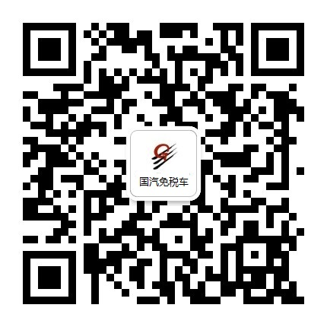 咨询服务热线： 潘经理13958018169（微信同步） 周经理18994097589（微信同步）
品牌
 | 奔驰 | 一汽奥迪 | 凯迪拉克 | 马自达 | 上汽大众 | 别克 | 雪佛兰
查看最新免税价格请登录 北京国汽海创官方网站 www.bjgqhc.com

